MAY 2021
 | Timesheet
 | Employee ID : |  |  | Name : | นาย ธนกร ภูเฉลียว

 | Title : |  |  | Dept. :

 | Start Date : | 1-Jul-21 |  | Number of working days per month : |  |  |  | 29

Date | Day | Time |  |  |  | Hours
 |  | In | Out | In | Out | Normal | OT | Sick | Vacation | Personal
7/1/21 | 2021-07-01 | 9:00:00 | 12:00:00 | 13:00:00 | 18:00:00 | 8.00 | 0.00 | - | 0.00 | 0.00
7/2/21 | 2021-07-02 | 9:00:00 | 12:00:00 | 13:00:00 | 18:00:00 | 8.00 | 0.00 | 0.00 | 0.00 | 0.00
7/3/21 | 2021-07-03 |  |  |  |  | 0.00 | 0.00 | 0.00 | 0.00 | 0.00
7/4/21 | 2021-07-04 |  |  |  |  | 0.00 | 0.00 | 0.00 | 0.00 | 0.00
7/5/21 | 2021-07-05 | 9:00:00 | 12:00:00 | 13:00:00 | 18:00:00 | 8.00 | 0.00 | 0.00 | 0.00 | 0.00
7/6/21 | 2021-07-06 | 9:00:00 | 12:00:00 | 13:00:00 | 18:00:00 | 8.00 | 0.00 | 0.00 | 0.00 | 0.00
7/7/21 | 2021-07-07 | 9:00:00 | 12:00:00 | 13:00:00 | 18:00:00 | 8.00 | 0.00 | 0.00 | 0.00 | 0.00
7/8/21 | 2021-07-08 | 9:00:00 | 12:00:00 | 13:00:00 | 18:00:00 | 8.00 | 0.00 | 0.00 | 0.00 | 0.00
7/9/21 | 2021-07-09 | 9:00:00 | 12:00:00 | 13:00:00 | 18:00:00 | 8.00 | 0.00 | 0.00 | 0.00 | 8.00
7/10/21 | 2021-07-10 |  |  |  |  | 0.00 | 0.00 | 0.00 | 0.00 | 0.00
7/11/21 | 2021-07-11 |  |  |  |  | 0.00 | 0.00 | 0.00 | 0.00 | 0.00
7/12/21 | 2021-07-12 | 9:00:00 | 12:00:00 | 13:00:00 | 18:00:00 | 8.00 | 0.00 | 0.00 | 0.00 | 0.00
7/13/21 | 2021-07-13 | 9:00:00 | 12:00:00 | 13:00:00 | 18:00:00 | 8.00 | 0.00 | 0.00 | 0.00 | 0.00
7/14/21 | 2021-07-14 | 9:00:00 | 12:00:00 | 13:00:00 | 18:00:00 | 8.00 | 0.00 | 0.00 | 0.00 | 0.00
7/15/21 | 2021-07-15 | 9:00:00 | 12:00:00 | 13:00:00 | 18:00:00 | 8.00 | 0.00 | 0.00 | 0.00 | 0.00
7/16/21 | 2021-07-16 | 9:00:00 | 12:00:00 | 13:00:00 | 18:00:00 | 8.00 | 0.00 | 0.00 | 0.00 | 0.00
7/17/21 | 2021-07-17 |  |  |  |  | 0.00 | 0.00 | 0.00 | 0.00 | 0.00
7/18/21 | 2021-07-18 |  |  |  |  | 0.00 | 0.00 | 0.00 | 0.00 | 0.00
7/19/21 | 2021-07-19 | 9:00:00 | 12:00:00 | 13:00:00 | 18:00:00 | 8.00 | 0.00 | 0.00 | 0.00 | 0.00
7/20/21 | 2021-07-20 | 9:00:00 | 12:00:00 | 13:00:00 | 18:00:00 | 8.00 | 0.00 | 0.00 | 0.00 | 0.00
7/21/21 | 2021-07-21 | 9:00:00 | 12:00:00 | 13:00:00 | 18:00:00 | 8.00 | 0.00 | 0.00 | 0.00 | 0.00
7/22/21 | 2021-07-22 | 9:00:00 | 12:00:00 | 13:00:00 | 18:00:00 | 8.00 | 0.00 | 0.00 | 0.00 | 0.00
7/23/21 | 2021-07-23 | 9:00:00 | 12:00:00 | 13:00:00 | 18:00:00 | 8.00 | 0.00 | 0.00 | 0.00 | 8.00
7/24/21 | 2021-07-24 |  |  |  |  | 0.00 | 0.00 | 0.00 | 0.00 | 0.00
7/25/21 | 2021-07-25 |  |  |  |  | 0.00 | 0.00 | 0.00 | 0.00 | 0.00
7/26/21 | 2021-07-26 |  |  |  |  | 0.00 | 0.00 | 0.00 | 0.00 | 0.00 | วันหยุดชดเชย วันอาสาฬหบูชา
7/27/21 | 2021-07-27 | 9:00:00 | 12:00:00 | 13:00:00 | 18:00:00 | 8.00 | 0.00 | 0.00 | 0.00 | 0.00
7/28/21 | 2021-07-28 |  |  |  |  | 0.00 | 0.00 | 0.00 | 0.00 | 0.00 | วันเฉลิมพระชนมพรรษาพระบาทสมเด็จพระเจ้าอยู่หัว
7/29/21 | 2021-07-29 | 9:00:00 | 12:00:00 | 13:00:00 | 18:00:00 | 8.00 | 0.00 | 0.00 | 0.00 | 0.00
7/30/21 | 2021-07-30 | 9:00:00 | 12:00:00 | 13:00:00 | 18:00:00 | 8.00 | 0.00 | 0.00 | 0.00 | 8.00
7/31/21 | 2021-07-31 |  |  |  |  | 0.00 | 0.00 | 0.00 | 0.00 | 0.00
Total Hour |  |  |  |  |  | 160.00 | 0.00 | 0.00 | 0.00 | 24.00

Notes :

Signature of Employee : |  |  | 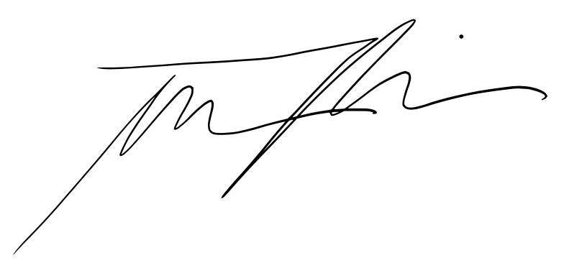 |  |  |  | Date: | 2021-08-07

Signature of Supervisor : |  |  |  |  |  |  | Date:

กรณีที่บริษัทมีการให้ OT: เราจะเริ่มนับเป็นค่า OT หลัง 8 ชั่วโมงทำงานเป็นต้นไป เช่น เวลาเลิกงาน 17.00 น. แต่ทำงานถึง 18.30 น. จะได้ OT 1.30 ชั่วโมง วิธีการคิดเวลา OT หากทำไม่ครบชั่วโมง เช่น ตั้งแต่ 17.00 น - 17.45 น. > จะคิดเศษนาทีโดยนำ 45 หาร 60 วินาที = 0.75 ชั่วโมง
* ทำงานวันเสาร์-อาทิตย์ ในเวลา 8.00-17.00 หรือไม่ถึง 8 ชั่วโมง > ใส่จำนวนชั่วโมงทำงานในช่อง Normal ** ทำงานวันเสาร์-อาทิตย์ หลัง 17.00 เป็นต้นไป หรือมากกว่า 8 ชั่วโมง > ใส่จำนวนชั่วโมงทำงานในช่อง OT

